Tabelle1
Basisdaten |  |  |  | Fakten
0.18 | kW | Peak m² Photovoltaik |  | Annahmen
30 | m² | Fläche Photovoltaik |  | Durchschnitt Datenlage Internet |  | Rg. Oelpool 2021 ~4500 Liter
0.9 | Faktor | Wirkungsgrad (Leitungsverlust, Wechselrichter) |  |  |  | 3243.85
4.86 | kW | Peak-Leistung PV Anlage
6000 | KWh/Jahr | Elektrischer Energieverbrauch bestehend
0.31 | Faktor | Steuerabgaben auf verkaufte Solarenergie elektrisch
1,000 | kWh/m2 | Leistung Sonneneinstrahlung total pro Jahr
180 | kWh/m2 | Realistische Leistung PV /m2 im Jahr |  | PV (Photovoltaik) |  | Oelpreis Schätzung pro Liter
5,400 | KWh/Jahr | Leistung Real im Jahr auf 30m2 bestehend |  | ST (Solarthermie) |  | CHF 1.00
3,780 | KWh/Jahr | Leistung Real im Jahr auf 21m2 neu | (2024: 5747 kWh) | Wärmepumpe
9,180 | KWh/Jahr | Leistung PV Dach / Jahr |  |  |  | Strompreis / kWh (Einkauf)
9.8 | KwhT / L | Heizwert Öl
2,500 | L / Jahr | Verbrauch Öl pro Jahr |  | Elektrische Energie |  | CHF 0.27
0.8 | Faktor | Verlust Öl/Wärmeproduktion (Chemineé) |  | Wärmeenergie
19,600 | kWhT | Bedarf Wärmeenergie pro Jahr |  |  |  | Strompreis / kWh (Verkauf)
4,900 | kWhT | Davon Warmwasser-Bedarf

Projekt-Berechnungen |  |  |  |  |  | CHF 0.10
0.6 | Faktor | Wirkungsgrad Solarthermie |  | Weiche Faktoren / Schwer abzuschätzen / Geringer Einfluss
0.9 | Faktor | Leistungsverlust Energie
540 | kWhT /m2 | Realistische Leistung Thermie /m2 im Jahr (PVT) (Konservativ) |  | Kostenrechnung Oelheizung bestehend pro Jahr
21 | m² | Fläche Thermie (PVT) |  | Neue Ölheizung | CHF 25,000.00
11,340 | kWhT | Leistung Thermie Dach / Jahr |  | Total Initialkosten: | CHF 25,000.00
0.9 | Faktor | Verlust Einlagerung in Erdreich (Saison-Speicher/Regeneration) |  | Servicevertrag | CHF 441.55
0.9 | Faktor | Verlust Abrufung aus Erdreich (Saison-Speicher/Regeneration) |  | Zus. Aufwände | CHF 500.00 | (inkl. Kaminfeger)
4592.7 | KwhT | Wiederverwendbare gespeicherte Wärme in Boden | Offerte heizungsmacher: JAZ 5 | Oel | CHF 2,500.00
4.5 | Faktor | (COP/JAZ)Wirkungsgrad Wärmepumpe Erdsonde ( 2.5/75° | 3.5/55° | 4/40° ) | (0.46 - 2024) | Verkauf Energie | CHF -291.60 |  | 20 Jahre | 30 Jahre | (2024: -751.25)
0.46 | Faktor | Eigenverbrauch.: Selbst produzierte und selbst verwendete elektrische Energie (Eigenverbr./Produktion) | (0.4 - 2024) | Steuern verk. Energie | CHF 90.40
0.4 | Faktor | Solarer elektrischer Deckungsgrad: benötigte elektr. Energie durch Eigenprod. Abged. (Eigenverbr./Bedarf) |  | Einkauf Elek. Energie | CHF 1,036.80 |  |  |  | (2024: 1161.50)
 |  |  |  | Kosten/Jahr: | CHF 4,277.15 |  | CHF 85,542.92 | CHF 128,314.38
0.5 | Faktor | Direktnutz. Solarthermie (Brauchw., Heizung) (Puffer-Tank++)
5,670 | kWhT | Abzug direkte Deckung durch Solarthermie |  | Jährliche Kosten+Initialkosten |  |  | CHF 110,542.92 | CHF 153,314.38

5572 | kWhT | Erzeugung von Wärmeenergie via Wärmepumpe durch Photovoltaik total ((Bedarf T Total – ST direkt)/COP)*SolarerDeckungsgrad*COP | https://www.energie-experten.org/heizung/waermepumpe/waermepumpenheizung/wirkungsgrad
1238.2 | kWh | Somit Deckung des elektrischen Wärmepumpen-Verbrauchs (Anhand Faktor) |  | Kostenrechnung Solarthermie + Photovoltaik + Bestehend Photovoltaik
3095.6 | kWh | Verbrauch Elektrische Energie durch Wärmepumpe (Bedarf T – direkt ST)/COP | https://www.heizsparer.de/spartipps/heizung-optimieren/optimale-vorlauftemperatur-einstellen | Baukosten 2025 | CHF 140,936.73
1857.3 | kWh | Somit Einkauf elektrischer Energie für Wärmepumpe |  | Korrektur def. HK | CHF -4,000.00
501.48 | CHF | Somit Einkauf elektrischer Energie für Wärmepumpe in CHF |  |  |  |  |  |  |  | Strategisches:
8358 | kWh | Somit Erzeugung von Wärmeenergie via Wärmepumpe durch Einkauf total |  |  |  |  |  |  |  | - Die Inflation ist ausgeklammert (Tendenz steigend)
9095.6 | kWh | Total Bedarf/Verbrauch elektrischer Energie |  |  |  |  |  |  |  | - Die Strompreisveränderung für Einkauf und Verkauf ist ausgeklammert (Tendenz im Winter steigend, im Sommer fallend)
4222.8 | kWh | Eigenverbrauch elektrischer Energie total
3638.2 | kWh | Deckung Energiebedarf durch Eigenproduktion total
4957.2 | kWh | Verkauf elektrische Energie Total
4872.8 | kWh | Einkauf elektrische Energie Total
-84 | kWh | Verbrauchs-Bilanz elektrischer Energie (Verbrauch – Produktion)

0 | kWhT | Thermische Bilanz – Kontrolle, muss 0 sein, es kann keine Überproduktion geben (nur zu Warmes Haus)
-10,834 | kWhT | Entzug Wärme Erdsonde
5670 | kWhT | Regeneration Solarthermie (Regeneration direkt + Entlastung Primärkreislauf)
1,248 | kWhT | Regeneration Passivkühlung (130m2 Fussb.HZ * 20W/m2 * 8h * 60Tage /1000 = 1248kWh |  | Total Initialkosten: | CHF 136,936.73
-3916.4 | kWhT | Energiebilanz Erdsonde (minus = Entzug pro Jahr) (Natürliche Regeneration unbeachtet)
 |  |  |  | Servicevertrag | CHF 0.00 | -> Ex. Kaminfeger
Tank-Rentabilität Josef Reinhart-Weg 8 |  |  |  | Verkauf Energie | CHF -495.72
1.16 | kWh | Leistung 1°C / 1m3 Wasser |  | Steuern verk. Energie | CHF 153.67 |  |  |  | Amortisationsdauer:
1.3 | m³ | Tankinhalt |  | Einkauf Elek. Energie | CHF 1,464.36 |  | 20 Jahre | 30 Jahre | 35.48 Jahre
25 | °C | Ausgangswasser Temperatur |  | Kosten/Jahr: | CHF 1,122.31 |  | CHF 22,446.26 | CHF 33,669.40 | (Strom Total)
50 | °C | Endtemperatur Wasser
2.4 | kWh | Wärmeverlust/1d (Quelle https://www.heatsystems.de/verlustleistung-tank.html) |  | Jährliche Kosten+Initialkosten |  |  | CHF 159,382.99 | CHF 170,606.13
-38.07 | kWh | Wärmeverlust/30d → Nicht korrekt, da der Verlust pro Tag mit sinkender Temp. Abnimmt |  | Differenz (Rentabilität gegenüber Ölheizung) |  |  | -48,840.07 CHF | -17,291.75 CHF
1 | Faktor | Wärmeverlust-Verstärkung (Anschlüsse, sonst. Verluste)
2.40 | kWh | Wärmeverlust pro Tag (Heizleistung in Keller) |  | Fragen / Zu klären
1.59 | °C | Temperaturverlust nach 1d nach voller Beladung |  | Lohnt sich der Tank?
0.9 | Faktor | Leistungsverlust Pumpkreislauf, Leitungen, Tankoberfläche |  | Lohnt sich die Erdsonde?
94 | kWhT | Wärmebedarf pro Tag (365/2) (Im Heizhalbjahr) |  | Lohnt sich die Regeneration/Wärmespeicherung im Boden? Ansonsten weniger PVT
33.93 | kWhT | Gespeicherte Leistung bei voller Beladung
CHF 2.04 |  | Kostenersparnis pro Füllung(Verhinderung Strom-Einkauf) im Gegensatz zu keinem Speicher (mit Wärmepumpe)
 |  | Ist der Tankinhalt weniger warm = kleinere Verluste
 |  | Ist der Raum in dem der Tank steht, wärmer als 15°C = weniger Verluste (30°C sind nicht unwahrscheinlich) |  | Faktoren Wärmepumpen COP → Je kleiner der Temperatur-Hub (Anheben), desto effizienter die WP
 |  |  |  | D.H.: Höhere Eingangstemperatur und tiefere Ausgangstemperatur erhöhen die COP.
577.66 | Tankladungen | Um Energiebedarf pro Jahr ab Speicher zu decken
0 | Tankladungen | Um Eigenkosten abzudecken
0 | Tankladungen | Pro Jahr um nach 30 Jahren Eigenkosten abzudecken (Leer → Voll aufgeladen)

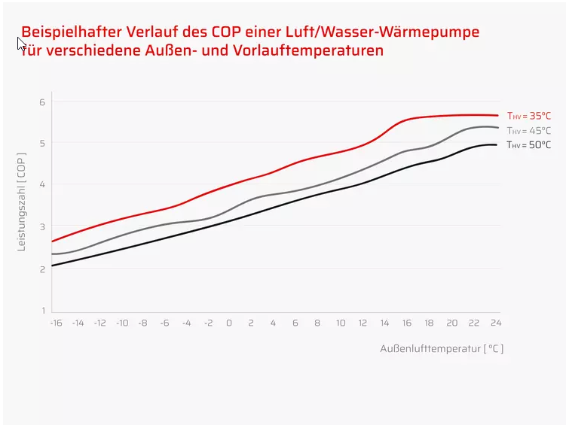
Rentabilität Thermie-Anteil
1260 | kWh | Ersetzt elektrische Energie pro Jahr mit Wärmepumpe COP/Faktor bei direkter Verwendung der Wärme (Heizen, Warmwasser)
340.20 | CHF | Kostenersparnis pro Jahr bei 100% Einkauf Strom
86.94 | CHF | Kostenersparnis pro Jahr 100% Verkauf Strom
10,206.00 | CHF | Kostenersparnis 30 Jahre bei 100% Einkauf Strom
2,608.20 | CHF | Kostenersparnis 30 Jahre 100% Verkauf Strom
 |  | Durch Erdsondenregeneration/-entlastung beibehaltene Erdsondentemperatur (30J -3°C) (Steigerung/Beibehaltung COP während Jahr und auf längere Zeit)
 |  | Reduktion der Wärmepumpen-Belastung
 |  | Verbesserte Stromerzeugung durch Kühlung / Längere Haltbarkeit / Weniger PV Verlust nach langer Zeit
562.83 | kWh | Energieersparnis elektrisch pro Jahr durch besseren COP von +1
151.96 | CHF | Ersparnis bei 100% (weniger)Einkauf elektrischer Energie
38.84 | CHF | Ersparnis bei 100% (mehr)Verkauf elektrischer Energie
4,558.91 | CHF | Ersparnis in 30 Jahren 100% Einkauf
1,165.05 | CHF | Ersparnis in 30 Jahren 100% Verkauf

14,764.91 | CHF | Sparpotential nach 30 Jahren 100% Einkauf (kein Solarstrom-Selbstverbrauch 0% Autark)
4,645.85 | CHF | Sparpotential nach 30 Jahren 100% Verkauf (Nur Solarstrom-Selbstverbrauch 100% Autark)

Ideen
 |  | Wasser statt Glykol als Betriebsmittel (darf nicht unter 0°C) (Bessere Wärmeaufnahme und Viskosität (Besser zum Pumpen)) -> 50W Ersparnis… (Effizienz, Umweltverträglichkeit, Wartung, Haltbarkeit vs max. 1°C)

Konkurrenz-Projekte
 |  | Batterie-Speicher
 |  | Verdoppelung Photovoltaik

